06_ログイン画面設計
SCR001 ログイン画面 基本設計

1. 画面基本情報
項目 | 内容
画面ID | SCR001
画面名 | ログイン画面
目的 | ユーザー認証を行い、認証成功後にホーム画面を表示する。
初期表示条件 | 未ログイン状態でシステムへアクセスした場合に表示する。

2. 画面イメージ

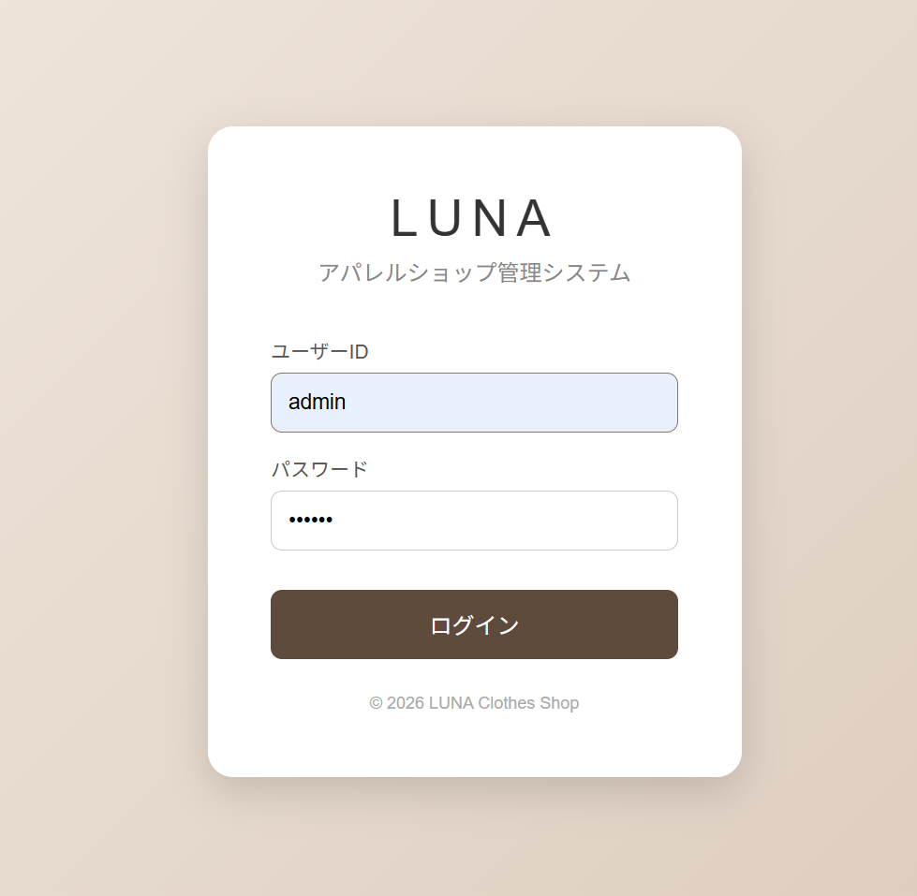

3. 画面項目定義
No. | 項目ID | 項目名 | 種別 | 必須 | 初期値 | 入力／表示内容 | 備考
1 | L01 | LUNAロゴ | ラベル | ― | LUNA | ショップ名を表示する。
2 | L02 | システム名 | ラベル | ― | アパレルショップ管理システム | システム名称を表示する。
3 | I01 | ユーザーID | テキストボックス | ○ |  | ユーザーIDを入力する。 | 入力可能
4 | I02 | パスワード | パスワード入力 | ○ |  | パスワードを伏字で入力する。 | 入力可能
5 | B01 | ログイン | ボタン | ― |  | 認証処理を実行する。
6 | L03 | コピーライト | ラベル | ― | © 2026 LUNA Clothes Shop | 画面下部に表示する。

4. イベント・処理定義
No. | イベント | 処理内容 | 正常時 | 異常時 | 遷移先 | メッセージ | 備考
1 | ログインボタン押下 | ユーザーID・パスワードの入力チェック後、認証処理を行う。 | ログイン状態を保持する。 | 認証失敗として処理する。 | SCR002 ホーム画面 | 認証失敗時はログインエラーを表示する。
2 | ユーザーID未入力 | 必須入力チェックを行う。 | ― | ログイン処理を実行しない。 | SCR001 ログイン画面 | ユーザーIDを入力してください。
3 | パスワード未入力 | 必須入力チェックを行う。 | ― | ログイン処理を実行しない。 | SCR001 ログイン画面 | パスワードを入力してください。

07_ホーム画面設計
SCR002 ホーム画面 基本設計

1. 画面基本情報
項目 | 内容
画面ID | SCR002
画面名 | ホーム画面
目的 | ログイン後のメイン画面として、商品検索、新着商品、おすすめ商品、カテゴリおよび各メニューへの導線を提供する。
表示条件 | ログイン済みであること。未ログインの場合はログイン画面へ遷移する。

2. 画面イメージ

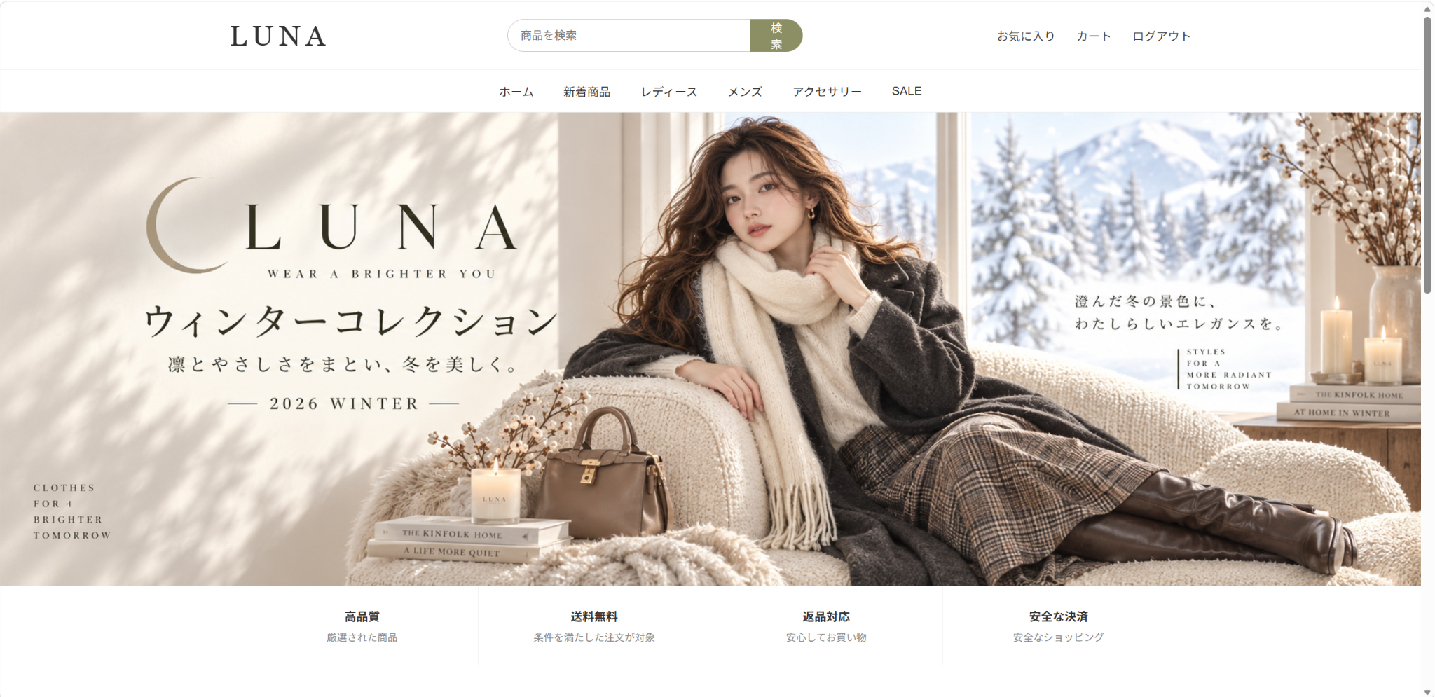

3. 画面構成
No. | 領域 | 表示内容 | データ取得元 | 表示条件 | 操作 | 結果 | 備考 | 項目ID | 種別
1 | ヘッダー | LUNAロゴ、検索欄、検索ボタン、お気に入り、カート、ログアウト | ― | 常時 | 各項目を選択 | 検索または対象画面へ遷移 |  | H01～H06 | 複合
2 | グローバルナビ | ホーム、新着商品、レディース、メンズ、アクセサリー、SALE | ― | 常時 | メニュー選択 | 対象の商品表示へ遷移 |  | N01～N06 | リンク
3 | メインビジュアル | ウィンターコレクションのバナー画像 | 静的画像 | 常時 | ― | ― |  | V01 | 画像
4 | サービス案内 | 高品質、送料無料、返品対応、安全な決済 | 静的表示 | 常時 | ― | ― |  | S01～S04 | ラベル
5 | 新着商品 | 商品画像、商品名、価格を4件表示 | products | 商品データ取得成功時 | 商品選択 | 商品詳細へ遷移予定 | 登録日時の新しい順 | P01 | 一覧
6 | おすすめ商品 | 商品画像、商品名、価格を4件表示 | products | 商品データ取得成功時 | 商品選択 | 商品詳細へ遷移予定 | ランダム抽出 | P02 | 一覧
7 | カテゴリ | カテゴリから商品を探すための導線 | categories／静的定義 | 表示対象がある場合 | カテゴリ選択 | カテゴリ別商品一覧へ遷移 |  | C01 | リンク

4. 画面項目定義
No. | 項目ID | 項目名 | 種別 | 必須 | 初期値／表示値 | 入力／表示仕様 | イベント | 遷移先 | 備考
1 | H01 | LUNAロゴ | ラベル | ― | LUNA | ヘッダー左部に表示する。 | ― | ―
2 | H02 | 商品検索欄 | テキストボックス | 任意 |  | 商品名またはキーワードを入力する。 | Enter／検索ボタン | SCR003 商品一覧画面
3 | H03 | 検索ボタン | ボタン | ― | 検索 | 入力された検索条件で検索を実行する。 | 押下 | SCR003 商品一覧画面
4 | H04 | お気に入り | リンク | ― | お気に入り | お気に入り画面への導線を表示する。 | 押下 | SCR005 お気に入り画面 | 拡張対象
5 | H05 | カート | リンク | ― | カート | カート画面への導線を表示する。 | 押下 | SCR006 カート画面 | 拡張対象
6 | H06 | ログアウト | リンク | ― | ログアウト | ログイン状態を終了する。 | 押下 | SCR001 ログイン画面
7 | N01 | ホーム | リンク | ― | ホーム | ホーム画面を表示する。 | 押下 | SCR002 ホーム画面
8 | N02 | 新着商品 | リンク | ― | 新着商品 | 新着商品表示位置へ移動または一覧を表示する。 | 押下 | SCR002／SCR003
9 | N03 | レディース | リンク | ― | レディース | レディースカテゴリの商品を表示する。 | 押下 | SCR003 商品一覧画面
10 | N04 | メンズ | リンク | ― | メンズ | メンズカテゴリの商品を表示する。 | 押下 | SCR003 商品一覧画面
11 | N05 | アクセサリー | リンク | ― | アクセサリー | アクセサリカテゴリの商品を表示する。 | 押下 | SCR003 商品一覧画面
12 | N06 | SALE | リンク | ― | SALE | SALE対象商品を表示する。 | 押下 | SCR003 商品一覧画面
13 | P01 | 新着商品一覧 | 一覧 | ― | 最大4件 | 登録日時が新しい商品を表示する。 | 商品選択 | SCR004 商品詳細画面
14 | P02 | おすすめ商品一覧 | 一覧 | ― | 最大4件 | 商品をランダムに抽出して表示する。 | 商品選択 | SCR004 商品詳細画面

5. 初期表示・処理定義
No. | 処理 | 処理内容 | 正常時 | 異常時 | 備考 | 関連機能 | 関連画面 | データ | 優先度
1 | ログイン確認 | セッションのログイン情報を確認する。 | ホーム画面の表示処理を継続する。 | ログイン画面へリダイレクトする。 |  | F003 | SCR001/SCR002 | セッション | 高
2 | 新着商品取得 | productsから登録日時の新しい順で商品を取得する。 | 新着商品欄に表示する。 | 0件の場合は商品なしの表示とする。 |  | F005 | SCR002 | products | 高
3 | おすすめ商品取得 | productsから表示対象商品をランダムに抽出する。 | おすすめ商品欄に表示する。 | 0件の場合は商品なしの表示とする。 |  | F006 | SCR002 | products | 中
4 | 検索 | 検索キーワードを受け取り商品検索を行う。 | 検索結果を表示する。 | 該当商品がない旨を表示する。 |  | F004 | SCR002/SCR003 | products | 高

